Hoja1
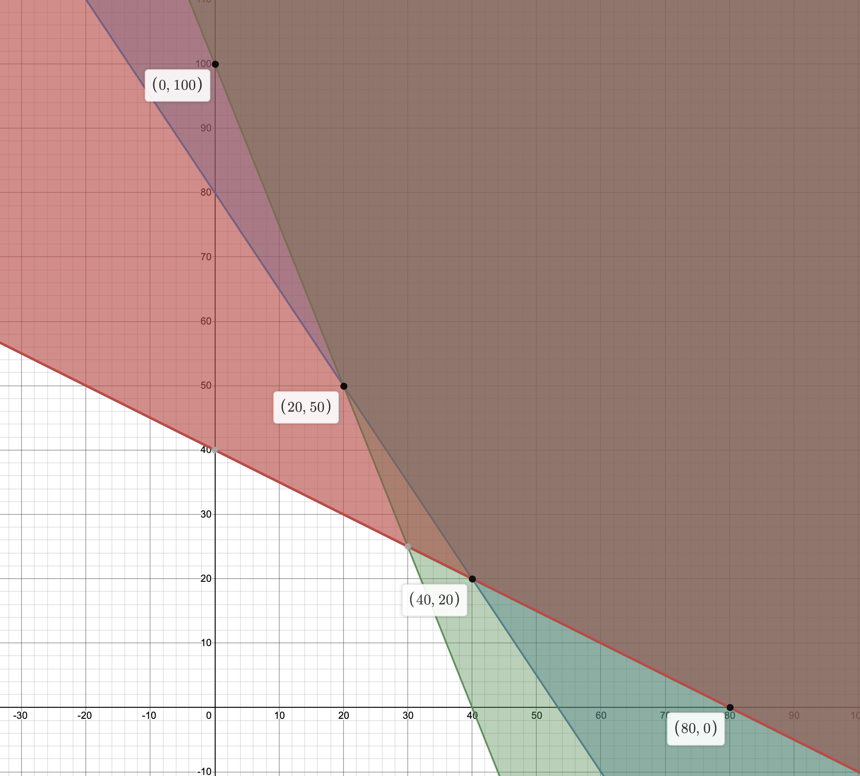

x | y | z
0 | 100 | 8000000
20 | 50 | 5600000
40 | 20 | 4800000
80 | 0 | 6400000

Hoja2
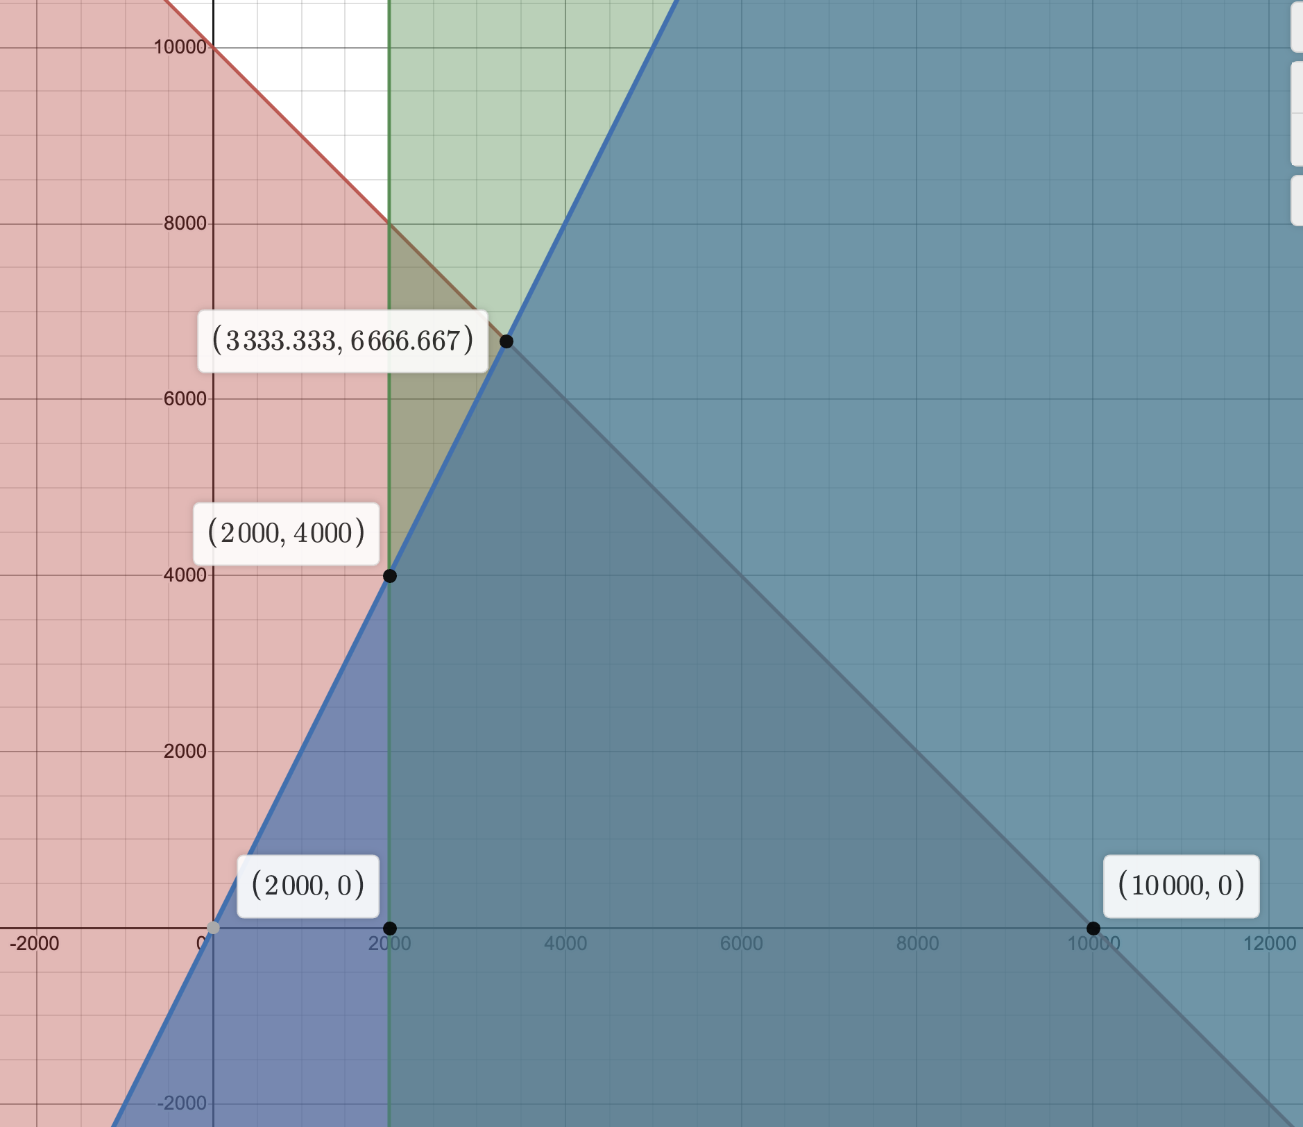

x | y | z
2000 | 0 | 200
2000 | 4000 | 800
3333.333 | 6666.667 | 1333.33335
10000 | 0 | 1000

